remittance inflows
Interactions entre politiques publiques, migrations et développement - © OCDE 2017
Chapitre 2 | Graphique 2.2. Les pays partenaires du projet IPPMD représentent un large éventail de niveaux de revenu
Version 1 - Dernière mise à jour : 03-May-2017
Responsabilité : http://oe.cd/disclaimer

Migrant remittance inflows (US$ million) | 2000 | 2001 | 2002 | 2003 | 2004 | 2005 | 2006 | 2007 | 2008 | 2009 | 2010 | 2011 | 2012 | 2013 | 2014 | 2015 | Remittances as a share of GDP in 2014 (%)
Armenia | 87 | 94 | 131 | 168 | 435 | 915 | 1,169 | 1,644 | 1,904 | 1,440 | 1,669 | 1,799 | 1,915 | 2,192 | 2,079 | 1,622 | 17.9%
Burkina Faso | 67 | 50 | 59 | 54 | 44 | 57 | 68 | 84 | 99 | 96 | 120 | 221 | 210 | 308 | 396 | 396 | 3.2%
Cambodia | 121 | 133 | 140 | 138 | 177 | 164 | 184 | 186 | 188 | 142 | 153 | 160 | 172 | 176 | 377 | 397.42 | 2.2%
Costa Rica | 136 | 198 | 250 | 321 | 319 | 420 | 513 | 618 | 605 | 513 | 531 | 520 | 562 | 596 | 594 | 601 | 1.2%
Cote d'Ivoire | 119 | 116 | 120 | 142 | 159 | 163 | 167 | 185 | 199 | 315 | 373 | 397 | 367 | 385 | 385 | 385 | 1.1%
Dominican Republic | 1,840 | 1,984 | 2,195 | 2,325 | 2,501 | 2,719 | 3,054 | 3,397 | 3,606 | 3,415 | 3,887 | 4,241 | 4,262 | 4,486 | 4,810 | 5,149 | 7.5%
Georgia | 210 | 222 | 231 | 236 | 303 | 446 | 627 | 883 | 1,065 | 1,112 | 1,184 | 1,547 | 1,770 | 1,945 | 1,986 | 1,555 | 12.0%
Haiti | 578 | 624 | 676 | 811 | 932 | 986 | 1,063 | 1,222 | 1,370 | 1,376 | 1,474 | 1,551 | 1,612 | 1,781 | 1,977 | 2,196 | 22.7%
Morocco | 2,160 | 3,260 | 2,880 | 3,610 | 4,220 | 4,589 | 5,451 | 6,730 | 6,894 | 6,269 | 6,423 | 7,256 | 6,508 | 6,882 | 6,923 | 6,418 | 6.3%
Philippines | 6,957 | 8,769 | 9,740 | 10,244 | 11,473 | 13,733 | 14,988 | 15,853 | 18,064 | 19,078 | 20,563 | 21,922 | 23,352 | 25,369 | 27,273 | 28,483 | 9.6%

Source: World Bank staff calculation based on data from IMF Balance of Payments Statistics database and data releases from central banks, national statistical agencies, and World Bank country desks.
Note: All numbers are in current (nominal) US $.
For a discussion of the definition of remittances, see Dilip Ratha, 2003, "Workers' Remittances: An Important and Stable Source of External Development Finance", Global Development Finance 2003, World Bank. Data since 2005 are based on IMF BOP Statistics that use the definitions of IMF BPM6.
GDP data is from WDI
For latest data and analysis on migration and remittances, please visit http://www.worldbank.org/migration
Date: April 2016

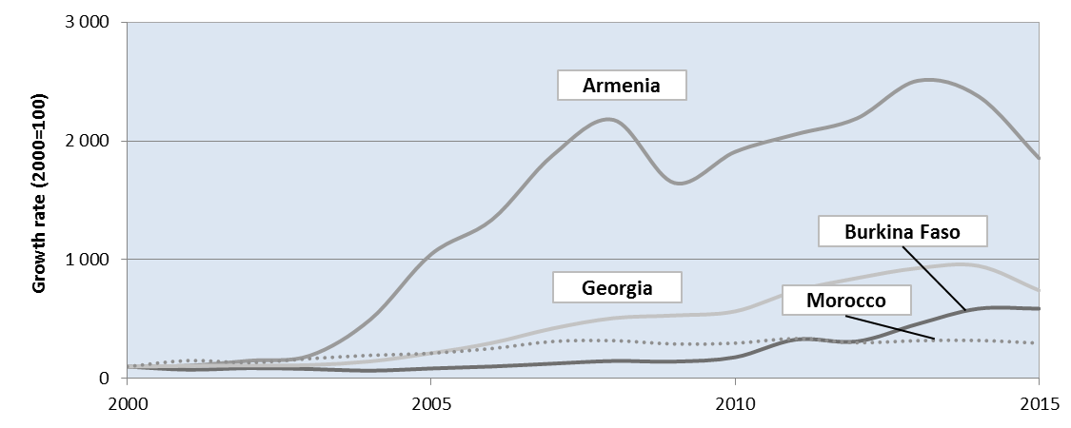
Country | 2000 | 2001 | 2002 | 2003 | 2004 | 2005 | 2006 | 2007 | 2008 | 2009 | 2010 | 2011 | 2012 | 2013 | 2014 | 2015
Armenia | 100 | 108 | 150 | 192 | 497 | 1,046 | 1,337 | 1,880 | 2,177 | 1,646 | 1,908 | 2,056 | 2,189 | 2,506 | 2,376 | 1,854
Burkina Faso | 100 | 74 | 87 | 80 | 66 | 84 | 101 | 125 | 148 | 143 | 179 | 328 | 312 | 458 | 588 | 588
Cambodia | 100 | 110 | 116 | 115 | 147 | 136 | 152 | 154 | 156 | 118 | 127 | 133 | 143 | 146 | 313 | 330
Costa Rica | 100 | 146 | 185 | 237 | 236 | 310 | 378 | 456 | 446 | 378 | 391 | 384 | 415 | 440 | 438 | 443
Cote d'Ivoire | 100 | 97 | 101 | 119 | 134 | 137 | 140 | 155 | 167 | 265 | 314 | 333 | 308 | 323 | 323 | 323
Dominican Republic | 100 | 108 | 119 | 126 | 136 | 148 | 166 | 185 | 196 | 186 | 211 | 230 | 232 | 244 | 261 | 280
Georgia | 100 | 106 | 110 | 113 | 145 | 213 | 299 | 421 | 508 | 530 | 565 | 738 | 845 | 928 | 948 | 742
Haiti | 100 | 108 | 117 | 140 | 161 | 171 | 184 | 211 | 237 | 238 | 255 | 268 | 279 | 308 | 342 | 380
Morocco | 100 | 151 | 133 | 167 | 195 | 212 | 252 | 312 | 319 | 290 | 297 | 336 | 301 | 319 | 321 | 297
Philippines | 100 | 126 | 140 | 147 | 165 | 197 | 215 | 228 | 260 | 274 | 296 | 315 | 336 | 365 | 392 | 409

Armenia
 | 2000 | 2001 | 2002 | 2003 | 2004 | 2005 | 2006 | 2007 | 2008 | 2009 | 2010 | 2011 | 2012 | 2013 | 2014 | 2015
Armenia | 100 | 108 | 150 | 192 | 497 | 1,046 | 1,337 | 1,880 | 2,177 | 1,646 | 1,908 | 2,056 | 2,189 | 2,506 | 2,376 | 1,854
Burkina Faso | 100 | 74 | 87 | 80 | 66 | 84 | 101 | 125 | 148 | 143 | 179 | 328 | 312 | 458 | 588 | 588
Average
Cote d'Ivoire | 100 | 97 | 101 | 119 | 134 | 137 | 140 | 155 | 167 | 265 | 314 | 333 | 308 | 323 | 323 | 323
Dominican Republic | 100 | 108 | 119 | 126 | 136 | 148 | 166 | 185 | 196 | 186 | 211 | 230 | 232 | 244 | 261 | 280
Burkina Faso
Georgia | 100 | 106 | 110 | 113 | 145 | 213 | 299 | 421 | 508 | 530 | 565 | 738 | 845 | 928 | 948 | 742
Georgia
Morocco
Morocco | 100 | 151 | 133 | 167 | 195 | 212 | 252 | 312 | 319 | 290 | 297 | 336 | 301 | 319 | 321 | 297
100
Average | 100 | 107 | 117 | 133 | 195 | 307 | 383 | 513 | 586 | 510 | 579 | 670 | 698 | 796 | 803 | 681

Graphique 2.2
Interactions entre politiques publiques, migrations et développement - © OCDE 2017
Chapitre 2 | Graphique 2.2. Les pays partenaires du projet IPPMD représentent un large éventail de niveaux de revenu
Version 1 - Dernière mise à jour : 03-May-2017
Responsabilité : http://oe.cd/disclaimer

Graphique 2.2. Les pays partenaires du projet IPPMD représentent un large éventail de niveaux de revenu
RNB par habitant (2014), méthode Atlas ($ US courants)
Costa Rica | 10.11
République dominicaine | 6.11
Géorgie | 4.49
Arménie | 4.01
Philippines | 3.50
Maroc | 3.07
Côte d'Ivoire | 1.45
Cambodge | 1.02
Haïti | 0.82
Burkina Faso | 0.68

Source : Banque mondiale, Indicateurs du développement dans le monde, http://data.worldbank.org/data-catalog/world-development-indicators.

 | RNB par habitant (milliers), méthode Atlas ($ US courants)
Costa Rica | 10.11
République dominicaine | 6.11

Géorgie | 4.49
Arménie | 4.01
Philippines | 3.50
Maroc | 3.07
Côte d'Ivoire | 1.45

Cambodge | 1.02
Haïti | 0.82
Burkina Faso | 0.68

